상품제안서
샤오미 내츄럴 미겔펜+클린케이스 2P | 상품코드: S43356

 |  |  |  |  |  |  | 02-713-8555 | www.synergygift.co.kr
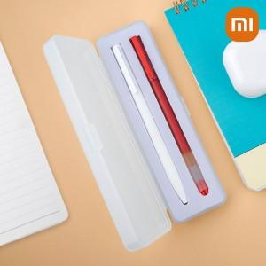

【상세/제작정보】 | <p><span style="font-size: 14pt;">※ 실크, 컬러필름전사 케이스에 인쇄 됩니다.</span></p><p><span style="font-size: 14pt;">※ 레이저, 풀칼라 볼펜에 인쇄 됩니다.</span></p><p>&nbsp;</p><p><span style="font-size: 14pt;">※ 볼펜 인쇄 선택시 내츄럴볼펜 한개에 인쇄 됩니다.</span></p>

【인쇄/포장옵션】 | 실크, 레이저, 풀칼라, 케이스필름전사 / 포장지포장

【공급단가】 | 수량 | 100~ | 300~ | 1,000~ | 3,000~ | 5,000~
*VAT별도 | 단가 | 3,120원 | 2,950원 | 2,800원 | 2,730원 | 2,680원

【상품 URL】 | https://www.synergygift.co.kr:443/src/goods_detail.php?gdno=43356

